Infos Admin.
Aide à la saisie des données administratives du site de soumission ANR AAP 2023
Tutelle gestionnaire AMU

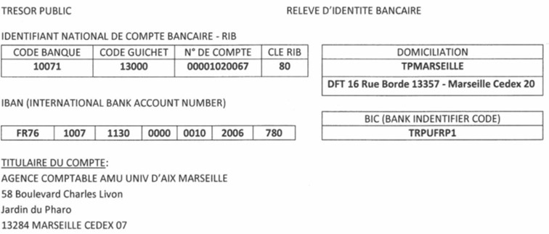
Aix-Marseille Université | Établissement public national à caractère scientifique culturel et professionnel (EPSCP)

N° SIRET : | 130 015 332 00013

Code APE | 8542Z

Personne habilitée juridiquement : | Éric BERTON, Président 58 Boulevard Charles Livon 13284 Marseille cedex 07 - Tél : 33 491 396 500 – mél : presidence@univ-amu.fr

Personne chargée du suivi administratif et financier : | KARINE WEPIERRE, Directrice du Pôle Activités contractuelles et industrielles, Direction de la Recherche et de la Valorisation 63 La Canebière 13001 Marseille - Tél. : +33 4 91 39 65 28 - karine.wepierre@univ-amu.fr

Base de calcul pour l’assiette de l’aide | Coût marginal

Identifiant national de compte bancaire – RIB | Code Banque Code guichet N° de compte Clé RIB 10071 13000 00001020067 80

IBAN | FR76 1007 1130 0000 0010 2006 780

Domiciliation | TPMarseille

BIC | TRPUFRP1

Titulaire du compte | Agence Comptable Université d’Aix Marseille, 58 Boulevard Charles Livon, Jardin du Pharo, 13284 Marseille cedex 07

Agent Comptable | Philippe DJAMBAZIAN, Agent Comptable
 | 58 Boulevard Charles Livon 13284 Marseille cedex 07
 | philippe.djambazian@univ-amu.fr
 | Tél : +33 4 91 39 65 41

Documents de référence
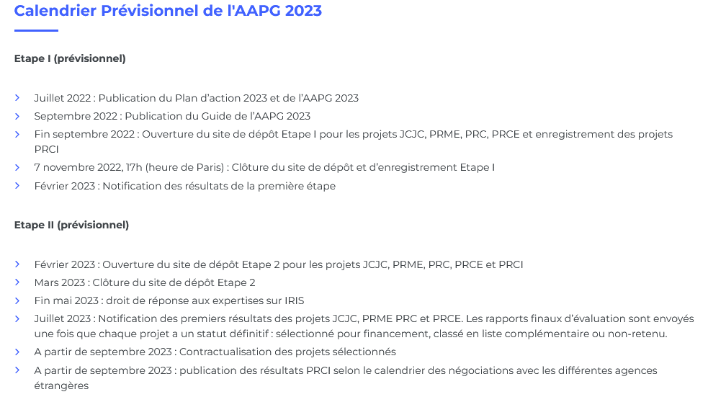
 | ANR AAPG 2023: documents de référence

& | - Appel à projets générique 2023 (documents de référence, annexes spécifiques PRCI)
& | - Plan d'action 2023
& | - Texte de l'appel à projets AAPG 2023
& | -Guide du déposant 2023
& | -Règlement financier ANR + fiches pratiques
& | FAQ

ANR Calendrier AAPG 2023

Budget détaillé
Ne pas saisir les cellules grisées - Calcul automatique
AAP Générique 2023 (MAJ au 30/09/2022)

Intitulé du projet scientifique : | -
Acronyme du projet scientifique : | -
Nom, Prénom du Responsable scientifique : | -
Unité de recherche : | - | - |  |  |  | N° Unité : | - | N° RNSR : | - | Directeur Unité : | -
Coordonnateur du projet (oui/non) | -
Instrument de financement (PRC, PRCE, PRME, PRCI, JCJC, autres nationaux internationaux) | -
Durée du projet (en mois) :
CONVERTISSEUR : % → h.m
 | % | Valeur (calcul automatique) |  |  | Rappel implication en % global des EC : - un EC qui souhaite passer 100% de son temps recherche sur un projet de 36 mois, doit donc indiquer 50% de temps global. - les PH ne peuvent être impliqués à plus de 30% de leur global
Implication en % GLOBAL sur la durée de projet |  | 0 h/m
L’ensemble des personnels est comptabilisé en hommes/mois, ce convertisseur permet de calculer cette valeur en tenant compte de la durée du projet et du % d'implication global du responsable scientifique.
DEPENSES DE PERSONNEL (à compléter)

PERMANENTS (titulaires et CDI)
 | Coûts salaires moyens (calcul automatique)
 | Nom Prénom | Corps /Grade (menu déroulant) | Implication en % GLOBAL sur la durée de projet | Nombre pers.mois | Estimation (coût moyen)
 |  |  |  | 0.00 | 0.00 €
 |  |  |  | 0.00 | 0.00 €
 |  |  |  | 0.00 | 0.00 €
 |  |  |  | 0.00 | 0.00 €
 |  |  |  | 0.00 | 0.00 €
 |  |  |  | 0.00 | 0.00 €
 |  |  |  | 0.00 | 0.00 €
 |  |  |  | 0.00 | 0.00 €
 |  |  |  | 0.00 | 0.00 €
 |  |  |  | 0.00 | 0.00 €
 |  |  |  | 0.00 | 0.00 €
 |  |  |  | 0.00 | 0.00 €
 |  | Total |  | 0.00 | 0

PERSONNELS NON PERMANENTS
SANS FINANCEMENT ANR DEMANDE
 | Coûts salaires moyens (calcul automatique)
 | Corps /Grade (menu déroulant) |  | Implication en % GLOBAL sur la durée de projet | Nombre pers.mois | Estimation (coût moyen)
 |  |  |  | 0.00 | 0.00 €
 |  |  |  | 0.00 | 0.00 €
 |  |  |  | 0.00 | 0.00 €
 |  |  |  | 0.00 | 0.00 €
 |  |  |  | 0.00 | 0.00 €
 |  |  |  | 0.00 | 0.00 €
 |  |  |  | 0.00 | 0.00 €
 |  |  |  | 0.00 | 0.00 €
 |  | Total |  | 0.00 | 0

PERSONNELS NON PERMANENTS
AVEC FINANCEMENT ANR DEMANDE
(coûts des personnels uniquement liés à la recherche + modulation d'enseignement pour les coordonnateurs
JCJC uniquement)
 | Corps /Grade (menu déroulant) |  | Implication en % GLOBAL sur la durée de projet | Nombre pers.mois | Estimation (coût moyen)
 |  |  |  | 0.00 | 0.00 €
 |  |  |  | 0.00 | 0.00 €
 |  |  |  | 0.00 | 0.00 €
 |  |  |  | 0.00 | 0.00 €
 |  |  |  | 0.00 | 0.00 €
 |  |  |  | 0.00 | 0.00 €
 |  |  |  | 0.00 | 0.00 €
 |  |  |  | 0.00 | 0.00 €
 |  |  |  | 0.00 | 0.00 €
 |  |  |  | 0.00 | 0.00 €
Coût modulation d'enseignement
(max 96HTD/an JCJC uniquement)
 |  | Total |  | 0.00 | 0

 | Coût modulation d'enseignement (max 96HTD/an JCJC uniquement)
 | Nbre d'année demandé | Estimation (coût moyen)
 | 0 | 0.00 €

AUTRES POSTES DE DEPENSES (compléter uniquement les sous rubriques des postes de dépenses)

Instruments et matériels | 0.00 € | Commentaires/Observations |  |  | Frais généraux non forfaitisés |  |  | 0.00 € | Commentaires/Observations
Equipements | 0.00 € |  |  |  | Frais de missions |  |  | 0.00 €
Consommables "scientifiques" | 0.00 € |  |  |  | Frais de réception |  |  | 0.00 €
Location de matériels | 0.00 € |  |  |  | Participation/organisation de colloques |  |  | 0.00 €
Frais de maintenance, révisions, entretiens | 0.00 € |  |  |  | Organisation de manifestations au titre de la science ouverte |  |  | 0.00 €
Frais d'adaptation et d'évolution d'un matériel existant | 0.00 € |  |  |  | ….. |  |  | 0.00 €
Achat au titre de la facturation interne | 0.00 € |  |  |  | ….. |  |  | 0.00 €
….. | 0.00 € |  |  |  | ….. |  |  | 0.00 €
….. | 0.00 € |  |  |  | ….. |  |  | 0.00 €
….. | 0.00 € |  |  |  | ….. |  |  | 0.00 €
….. | 0.00 € |  |  |  | ….. |  |  | 0.00 €
….. | 0.00 € |  |  |  | ….. |  |  | 0.00 €
….. | 0.00 € |  |  |  | ….. |  |  | 0.00 €
….. | 0.00 € |  |  |  | ….. |  |  | 0.00 €
Règlementation Financière: Tout achat d’un bien dont la valeur unitaire est supérieure à 800 € HT est considéré comme de l’équipement (400 €HT pour les équipements informatiques) |  |  |  |  | Ce poste comprend les dépenses liées aux missions (hébergement, trajet, restauration), participation et organisation de colloques, frais de réception,

Prestations et droits de PI | 0.00 € | Commentaires/Observations |  |  | Bâtiment et terrains |  |  | 0.00 € | Commentaires/Observations
Frais de publication | 0.00 € |  |  |  | Location de locaux scientifiques |  |  | 0.00 €
Traduction, transcription, numérisation, reprographie | 0.00 € |  |  |  | ….. |  |  | 0.00 €
Prestations de service : études techniques, analyses, essais… |  |  |  |  | ….. |  |  | 0.00 €
- au titre de la prestation interne (plateformes AMU Tarification TAPLA, repro..) | 0.00 € |  |  |  | ….. |  |  | 0.00 €
- au titre de la prestation entre partenaire du projet | 0.00 €
- au titre de la prestation externe hors partenaire du projet | 0.00 €
- au titre de la science ouverte | 0.00 €
….. | 0.00 €
….. | 0.00 €
….. | 0.00 €
….. | 0.00 €
Le porteur peut faire exécuter des prestations par des tiers extérieurs au Projet. Le coût de ces prestations doit rester inférieur ou égal à 50 % du coût global entrant dans l’assiette de l’aide.

Synthèse IRIS
Unité de recherche | -
Acronyme : | -
Responsable scientifique : | -
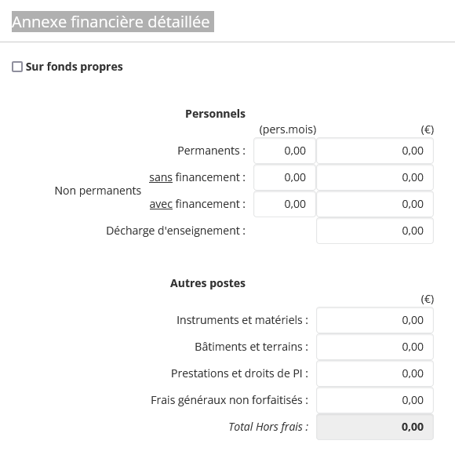
Instrument de financement | -
Annexe financière détaillée à saisir à l'identique dans IRIS

Personnels
 |  | (pers.mois) | (€)
Permanents |  | 0 | 0.00
Non permanents | Sans financement | 0 | 0.00
 | Avec financement | 0 | 0.00
 | Décharge d'enseignement |  | 0.00

Autres postes
 |  |  | (€)
Instruments et matériels : |  |  | 0.00
Bâtiments et terrains : |  |  | 0.00
Prestations et droits de PI : |  |  | 0.00
Frais généraux non forfaitisés : |  |  | 0.00
Total Hors frais : |  |  | 0.00

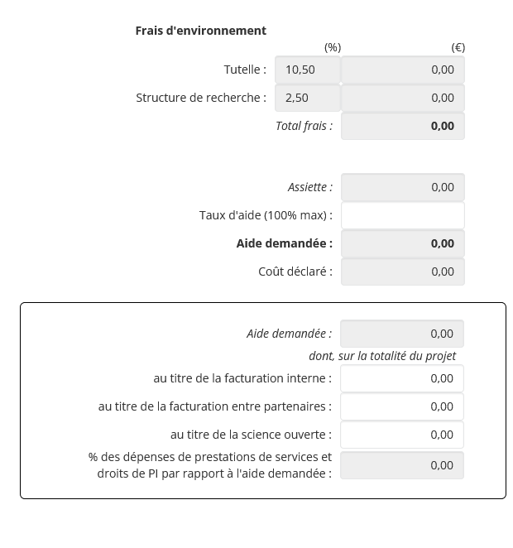
Frais d'environnement
 |  | (%) | (€)
 | Tutelle : | 10.50 | 0.00
 | Structure de recherche : | 2.50 | 0.00
 | Total frais : |  | 0.00

 |  |  | (€)
 | Assiette : |  | 0.00
 | Taux d'aide demandé (100% max) : |  | 100%
 | Aide demandée : |  | 0.00
 | Coût déclaré : |  | 0.00

 |  |  | (€)
Aide demandée : |  |  | 0.00
dont, sur la totalité du projet
au titre de la facturation interne : |  |  | 0.00
au titre de la facture entre partenaires : |  |  | 0.00
au titre de la science ouverte : |  |  | 0.00
% des dépenses de prestations de services et droits de PI par rapport à l'aide demandée : |  |  | #DIV/0!

